Ermittlung tä
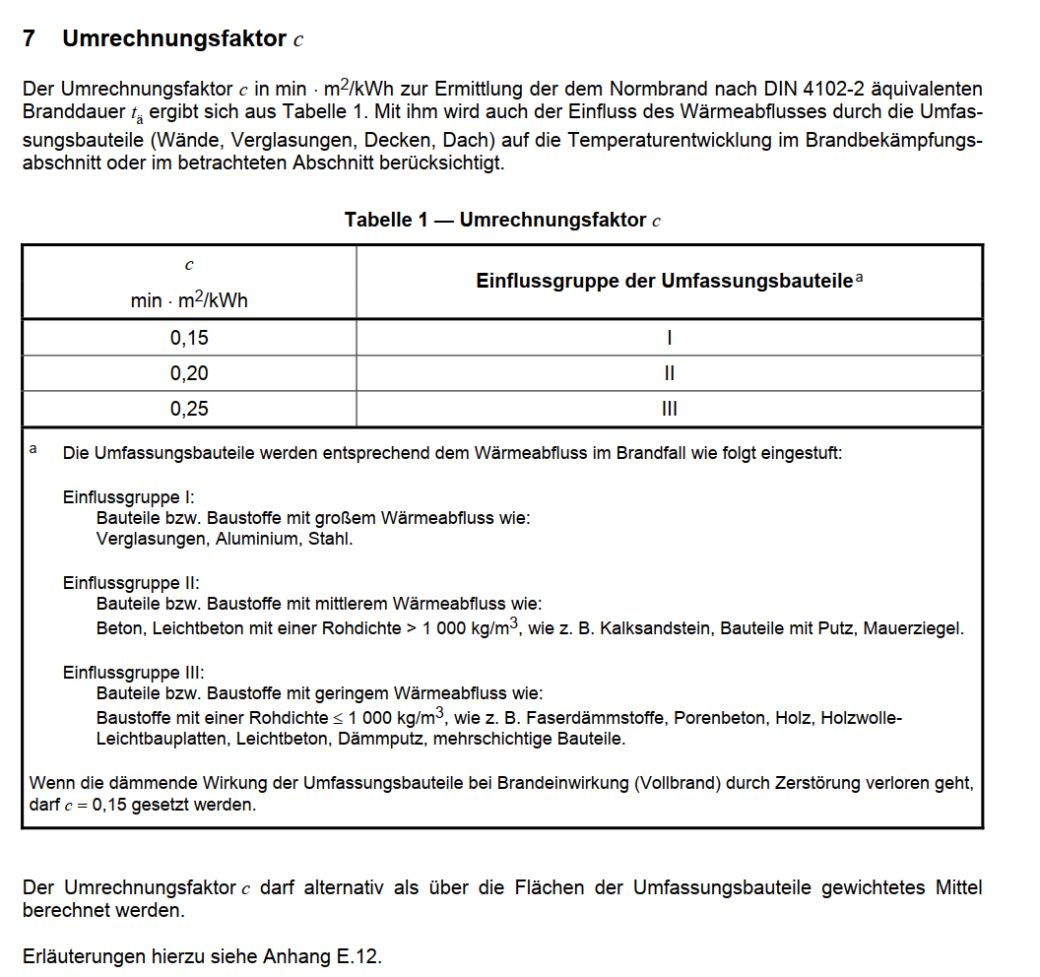
Nachweis nach Abschnitt 7 MIndBauRL
hier Ermittlung tä

Brandlast / Fläche | 163 | [kwh/m²]
Hallenfläche | 452 | m²
Hallenhöhe | 2.2 | m²

Umrechnungsfaktor c | 0.25

Wärmeabzugsflächen
Ah | 66.5 | m²
Av | 0 | m²

ah | 0.14712389381
av | 0.025

beta w | 24.2
w0 | 0.75

alpha w | 1.35

w | 1.01

tä | 41.27

 | Sicherheitsbeiwerte gamma |  | alpha | erf tF
SKb 3 | 1.41 |  | 1 | 58.18 | hochfeuerhemmend
Skb 2 | 1.06 |  | 1 | 43.74 | hochfeuerhemmend
Skb 1 | 0.66 |  | 1 | 27.24 | feuerhemmend

Brandlasten
